Sheet1
 | 电压电流数据结构
包头 | mcu号 | 数据量 | 设备号 | 电压 | 电流 | 设备号 | 电压 | 电流 | 。。。 | 校验和
0x55AA | 8bit | 8bit | 8bit | 16bit | 16bit | 8bit | 16bit | 16bit | 。。。 | mcu号+设备号+电压+电流
mcu号 | 0、1、2、3
设备号 | 0~12
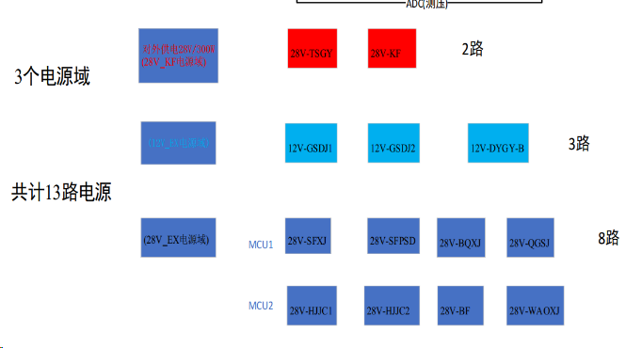
数据量 | 设备号、电压、电流为一组数据。
 | 限流数据结构
包头 | 设备号 | 限流
0xAA55 | 8bit | 16bit

设备号 | 0~12

Sheet4
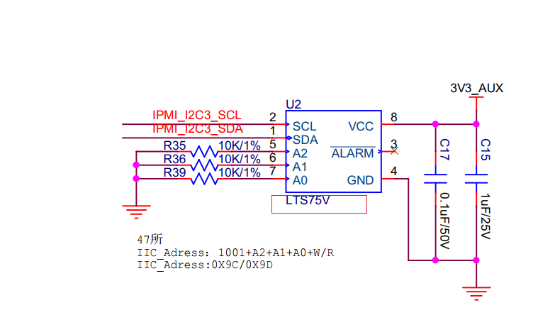
cmd14 | 设置外设是否供电
cmd15 | 设置风扇速度
cmd16 | 获取风扇速度
cmd17 | 配置转接板电源启动上电是否打开 | 不需要
cmd18 | 获取转接板电源启动上电配置 | 不需要
cmd19 | 获取子卡异常情况
cmd20 | 读取设备传感器个数 | 不需要
cmd2d | 读取传感器采样值

 |  |  | 这个芯片没找到

